Пропозиція_товари
Додаток №1 до Запиту №3250LS
 | Форма цінової пропозиції

(Назва Учасника), надає свою пропозицію щодо участі у закупівлі ролетів з монтажем
Відомості про підприємство |  |  | Повне найменування учасника – суб’єкта господарювання
 |  |  | Ідентифікаційний код за ЄДРПОУ або реєстраційний номер облікової картки платника податків
 |  |  | Реквізити (адреса - юридична та фактична, телефон, факс, телефон для контактів, e-mail, розрахунковий рахунок)
Відомості про особу (осіб), які уповноважені представляти інтереси Учасника |  |  | (Прізвище, ім’я, по батькові, посада, контактний телефон).
ОБОВ’ЯЗКОВІСТЬ ОГЛЯДУ: Перед подачею пропозиції учасники зобов’язані здійснити попередній безкоштовний виїзд на об’єкт, провести точні заміри всіх віконних прорізів та надати фізичні зразки тканини (каталожні відрізи або зразки формату не менше А5) у визначеній колірній гамі для оцінки фактури, реальної щільності та перевірки рівня приватності у вечірній час разом із технічним паспортом (Data Sheet) із зазначенням точних оптичних та фізичних параметрів запропонованого артикула. За результатами замірів виконавець повинен надати рекомендації щодо оптимального способу встановлення ролет, типу кріплення, розташування механізму керування та інших технічних рішень, що забезпечать зручність експлуатації, естетичний вигляд і відповідність функціональному призначенню приміщень. Цінові пропозиції учасників, які не відвідають об’єкт та не нададуть взірці, розглядатися не будуть. ТЕРМІНИ ПРОВЕДЕННЯ ОГЛЯДУ: з 17.08.2026 р. по 21.08.2026 р. УМОВИ ПРОВЕДЕННЯ ОГЛЯДУ: Потенційним постачальникам послуг пропонується провести огляд за участю координатора Громадського центру, узгодивши деталі за телефоном +38 (097) 210-31-39. ПРИМІТКИ: Вартість пропозиції учасника включає заміри, виготовлення, доставку, кріплення, прибирання та вивіз сміття після монтажних робіт на першому та другому поверсі приміщення. Усі дефекти монтажу протягом гарантійного терміну постачальник усуває власним коштом.
№ п/п | Технічні характеристики та опис |  | Кількість | Од. виміру | Ціна, за одиницю (з монтажем), грн. (з урахуванням всіх податків і зборів) * | Вартість (з монтажем), грн. (з урахуванням всіх податків і зборів) *

 | Запит** | Пропозиція (вказати параметри та характеристики продукції, фото товару)
1 | 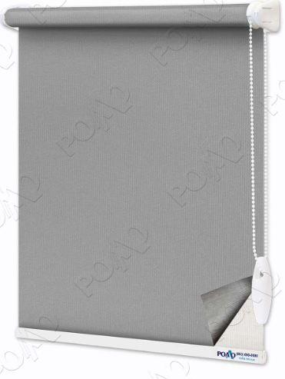 Ролети S25 Mini Blackout Заміри, виготовлення , доставка та монтаж. Система S25 Mini. Колір тканини Мадагаскар 2 -203 Blackout (Сірий) Матеріал: Поліестр Тип системи: Відкрита Тип монтажу: Універсальний Тип управління: Ланцюжкове Гарантія 24 міс. поширюється на тканину, механізми та монтаж. |  | 18 | м кв. |  | 0.00
2 | 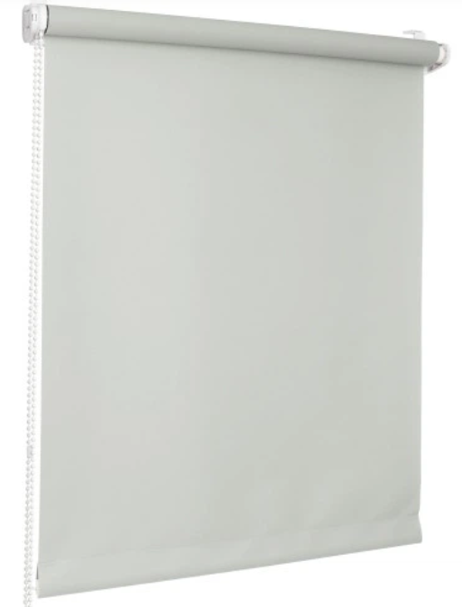 Ролети S25 Mini Заміри, виготовлення , доставка та монтаж. Система S25 Mini. Колір тканини: А 600- 602 (світло сірий) Матеріал: Поліестр Тип системи: Відкрита Тип монтажу: Універсальний Тип управління: Ланцюжкове Гарантія 24 міс. поширюється на тканину, механізми та монтаж. |  | 64 | м кв. |  | 0.00
3 | 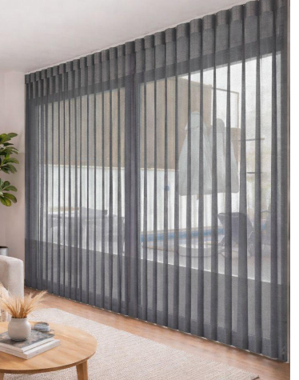 Мультиштора/мультитюлс Вертикальні 127 мм Т-1 Заміри, вготовлення , доставка та монтаж Розмір: 2250:2700. Виробник тканини: Україна Матеріал: Тканина (поліестр) Тип кріплення: До стелі, до стіни Комплектація: Ламелі, короб (карниз), кліпса, кронштейн, ланцюжок керування, шнур управління, ланцюжок управління, бігунки, вішаки, обтяжувач шнура Тип управління: Ланцюжкове Розміщення: Ветикальне Колір: Світло сірий Гарантія 24 міс. поширюється на тканину, механізми та монтаж. |  | 1 | шт. |  | 0.00
Всього вартість пропозиції, грн* |  |  |  |  | 0.00
* Товариство Червоного Хреста України є громадською неприбутковою організацією і просить надати максимальні знижки на товар, вказаний у ціновій пропозиції.
** Закупівля відбувається одним лотом.
 | Пропозицію надати у форматі pdf та у форматі Exel
Умови оплати: _________________ (прописати)
Термін доставки та монтажу з дати підписання договору: _________________ (календарних днів, прописати)
Ми погоджуємось, що всі витрати, пов’язані з остаточними замірами на об'єкті, доставкою, розвантаження та монтажем ролет, а також прибиранням та вивозом сміття після монтажних робіт на першому та другому поверсі приміщення, здійснюються за рахунок Постачальника за наданою адресою.
Ми погоджуємося та ознайомлені з умовами типового Договору ТЧХУ (Додаток №2 до Запиту).
Ми погоджуємося з умовами, що Замовник має право розділити дану закупівлю між декількома постачальниками за умови наявності більш вигідних умов на різні позиції.
Ми погоджуємося з умовами, що Ви можете відхилити нашу чи всі надані пропозиції, та розуміємо, що Ви не обмежені у прийнятті будь-якої іншої пропозиції з більш вигідними для Вас умовами.
Ми погоджуємось зафіксувати цінову пропозицію протягом 90 календарних днів з моменту подачі
Подаючи свою пропозицію ми підтверджуємо повну комплектацію та відповідність умовам зазначеним в Запиті.
Учасники повинні надсилати цінові пропозиції з підписом і печаткою (за наявності)

 | Керівник організації/ФОП:____________________________ ( ____________________)
 | МП підпис ПІБ

